NASLOVNA I REKAPITULACIJA
NARUČITELJ: GRAD OSIJEK OSIJEK, FRANJE KUHARIČA 9

GRAĐEVINA: DOGRADNJA I REKONSTRUKCIJA OSNOVNE ŠKOLE TENJA

LOKACIJA: k.o. Tenja, k.č.br. 196/2

T.D.: 02-07/15

Z.O.P.: OŠ-T

DATUM: Travanj, 2017.

"TENDER ZA RASPIS NATJEČAJA" I. ETAPA IZGRADNJE TEMELJI I MONTAŽNA AB KONSTRUKCIJA ZA DOGRADNJU DVORANE

PROJEKTANT:
Lidija Grebenar, dipl.ing.arh.

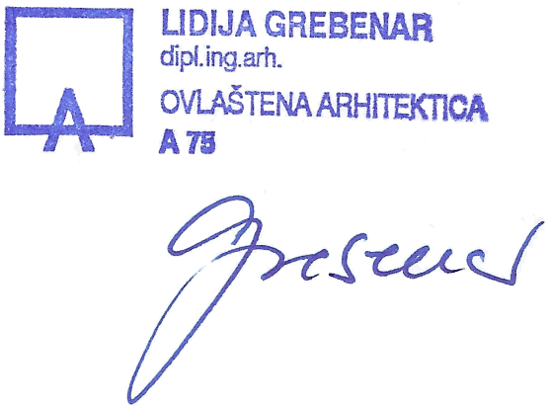
GLAVNI PROJEKTANT:
Lidija Grebenenar, dipl.ing.arh.

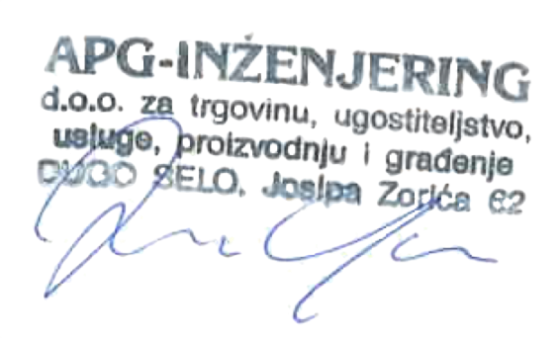
DIREKTOR:
Zvonimir Grebenar

SADRŽAJ

0. OPĆI DIO
0.1. Registracija poduzeća
0.2. Rješenje o upisu u Imenik ovlaštenih arhitekata
0.3. Rješenje o upisu u Imenik ovlaštenih inženjera elektrotehnike

1. TROŠKOVNIK
1.0. Sveukupna rekapitulacija
1.1. Troškovnik građevinskih i obrtničkih radova
1.2. Troškovnik vodovoda i kanalizacije
1.3. Troškovnik elektroinstalacija

0. OPĆI DIO

1. TROŠKOVNIK

1.0. SVEUKUPNA REKAPITULACIJA:

1. GRAĐEVINSKO-OBRTNIČKI RADOVI

2. VODOVOD I KANALIZACIJA

3. ELEKTROINSTALACIJE

U K U P N O (bez PDV-a):

+ 25 % PDV:

S V E U K U P N O:

1.1. TROŠKOVNIK GRAĐEVINSKIH I OBRTNIČKIH RADOVA

IZRADILA: Lidija Grebenar dipl.ing.arh.

VAŽNA NAPOMENA UZ TROŠKOVNIK:

SUKLADNO ČLANKU 81, STAVAK 10 ZAKONA O JAVNOJ NABAVI (NN RH 90/11, 83/13, 143/13 i 13/14) IMENA PROIZVOĐAČA OPREME, ODREĐENIH MATERIJALA I DIJELOVA KONSTRUKCIJE KOJA SU NAVEDENA U TROŠKOVNIKU NE OBVEZUJU PONUĐAČA DA ISTE I NUDI, VEĆ JE POTREBNO PONUDITI OPREMU, MATERIJALE I DIJELOVE KONSTRUKCIJE JEDNAKOVRIJEDNE (JEDNAKIH SVOJSTAVA I TEHNIČKIH KARAKTERISTIKA) KAO ŠTO SU IMENOVANI U TROŠKOVNIKU.

ZAKON O JAVNOJ NABAVI (NN RH 90/11, 83/13, 143/13 i 13/14) ČLANAK 81, STAVAK 10 – CITAT: Ako to nije opravdano predmetom nabave, tehnička specifikacija ne smije upućivati na posebnu marku ili izvor, ili poseban proces, ili zaštitni znak, patente, tipove ili posebno podrijetlo ili proizvodnju, ako bi to imalo učinak pogodovanja ili isključenja određenih gospodarskih subjekata ili određenih proizvoda. Takva uputa iznimno je dopuštena ako se predmet nabave ne može dovoljno precizno i razumljivo opisati na temelju stavaka 3. i 4. ovoga članka. Takve upute moraju se označiti s dodatkom »ili jednakovrijedan«.

POPIS ZAKONA I PRAVILNIKA O PRIMJENJENIM TEHNIČKIM PROPISIMA I NORMATIVIMA I HRN-ovi

1. Zakon o gradnji (»Narodne novine«, br. 153/13, 20/17.) 2. Zakon o zaštiti od požara (NN RH 92/10.) 3. Pravilnik o sadržaju elaborata zaštite od požara (NN 51/12) 4. Pravilnik o razvrstavanju građevina u skupine po zahtijevanosti mjera zaštite od požara (NN 56/12, 61/12) 5. Pravilnik o otpornosti na požar i drugim zahtjevima koje građevine moraju zadovoljiti u slučaju požara (NN 29/13) 6. Pravilnik o ovlaštenjima za izradu elaborata zaštite od požara (NN 141/11) 7. Pravilnik o uvjetima za vatrogasne pristupe ( NN 35/94, 55/94, N.N. 142/03) 8. Pravilnik o vatrogasnim aparatima (NN br. 101/2011 i 74/2013) 9. Pravilnik o hidrantskoj mreži za gašenje požara (NN 08/06) 10. Pravilnik o sustavima za dojavu požara (NN RH br.56/99),
11. Pravilnik o provjeri tehničkog rješenja zaštite od požara u glavnom projektu (NN 88/11) 12. Pravilnik o revidentima iz zaštite od požara (NN 141/11) 13. Pravilnik o zaštiti od požara ugostiteljskih objekata (NN RH 100/99) 14. Zakon o zaštiti na radu (NN RH 71/14, 118/14, 154/14.) 15. Pravilnik o zaštiti na radu za mjesta rada (NN RH 29/13) 16. Tehnički propis o racionalnoj uporabi energije i toplinskoj zaštiti u zgradama (»Narodne novine«, br. 97/14.) 17. Pravilnik o uvjetima i mjerilima za osobe koje provode energetske preglede građevina i energetsko certificiranje zgrada (»Narodne novine«, br. 81/12. i 64/13.) 18. Pravilnik o energetskom pregledu zgrade i energetskom certiviciranju (»Narodne novine«, br. 48/14.) 19. Pravilnik o kontroli energetskih certifikata zgrada i izvješća o energetskim pregledima građevina (»Narodne novine«, br. 81/12. i 79/13.). 20. Tehnički propis o sustavima grijanja i hlađenja zgrada (»Narodne novine«, br. 110/08
21. Pravilnik o tehničkim mjerama i uvjetima za toplotnu zaštitu zgrada (SL br.35/70, NN RH 53/91.) 22. Metode proračuna koeficijenata prolaza topline u zgradama (HRN U.J.510) 23. Zakon o zaštiti od buke (NN RH 030/09., 55/13., 153/13.) 24. Pravilnik o najvišim dopuštenim razinama buke u sredini u kojoj ljudi rade i borave (NN RH 145/04.) 25. Pravilnik o osiguranju pristupačnosti građevina osobama s invaliditetom i smanjene pokretljivosti (»Narodne novine«, br. 78/13.) 26 .Tehnički propis za prozore i vrata (»Narodne novine«, br. 69/06.) 27. Odluka o popisu normi bitnih za primjenu Tehničkog propisa za prozore i vrata (NN RH 69/06) 28. Tehnički propis za zidane konstrukcije („Narodne novine“ broj 01/07.) 29. Tehnički propis za dimnjake u građevinama (»Narodne novine«, br. 3/07.) 30. Tehnički propis o sustavima ventilacije, djelomične klimatizacije i klimatizacije zgrada (»Narodne novine«, br. 3/07.)
31. Zakon o tehničkim zahtjevima za proizvode i ocjenjivanju sukladnosti (NN 80/2013) 32. Tehnički propis o građevnim proizvodima (»Narodne novine«, br. 33/10., 87/10., 146/10., 81/11., 100/11., 130/12. i 81/13.) 33. Tehnički propis za betonske konstrukcije (»Narodne novine«, br. 139/09., 14/10., 125/10. i 136/12.) 34. Tehnički propis za drvene konstrukcije (»Narodne novine«, br. 121/07., 58/09., 125/10. i 136/12.) 35. Tehnički propis za čelične konstrukcije (»Narodne novine«, br. 112/08., 125/10., 73/12. i 136/12.)

36. Tehnički propis za aluminijske konstrukcije (»Narodne novine«, br. 80/13.). 37. Tehnički propis za spregnute konstrukcije od čelika i betona (»Narodne novine«, br. 119/09., 125/10. i 136/12.) 38. Tehnički propis za niskonaponske električne instalacije (»Narodne novine«, br. 5/10.) 39. Tehnički propis za sustave zaštite od djelovanja munje na građevinama (»Narodne novine«, br. 87/08. i 33/10.)
40. Zakon o zaštiti okoliša (NN RH 080/2013) 41. Zakon o normizaciji (NN RH 080/13.) 42. Pravilnik o tehničkom pregledu građevine (»Narodne novine«, br. 108/04.) 43. Pravilnik o kontroli projekata (»Narodne novine«, br. 032/14.) 44. Pravilnik o uvjetima i mjerilima za davanje ovlaštenja za kontrolu projekata (»Narodne novine«, br. 032/14.) 45. Pravilnik o jednostavnim i drugim građevinama i radovima (NN 079/2014) 46. Pravilnik o sigurnosti i zaštiti zdravlja pri radu s računalom (NN RH 69/05.) 47. Provjetravanje kupaonice i WC-a bez vanjskih prozora(HRN U.C2.201, HRN U.C2.202.)
...

